03
3
HORÁRIO EFETIVO (INÍCIO - FIM) |  | 10:00 a 15:20
LOCALIZAÇÃO RESUMIDA |  | DNIT - SC BR-470
PROBLEMA (duração) |  | -
OBSERVAÇÃO |  | -
CONDIÇÕES METEOROLÓGICAS | MANHÃ | NUBLADO
 | TARDE | PARC: NUBLADO

ACOMPANHAMENTO CLIMÁTICO
8:00:00 |  |  | 9:00:00
 |  |  | 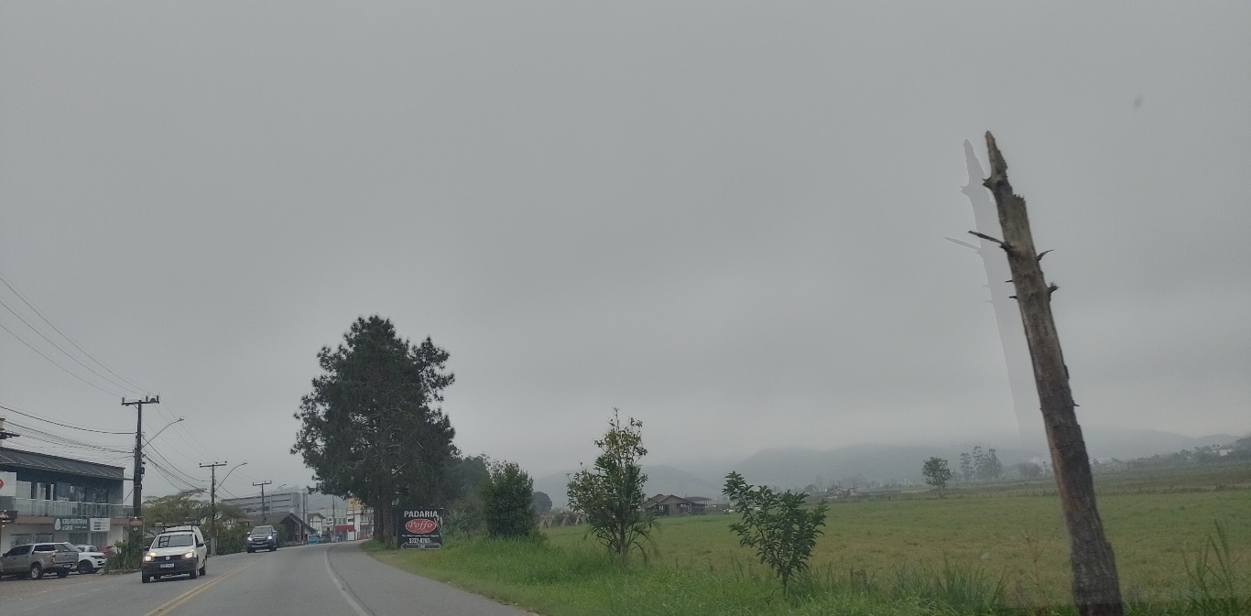

10:00:00 |  |  | 11:00:00
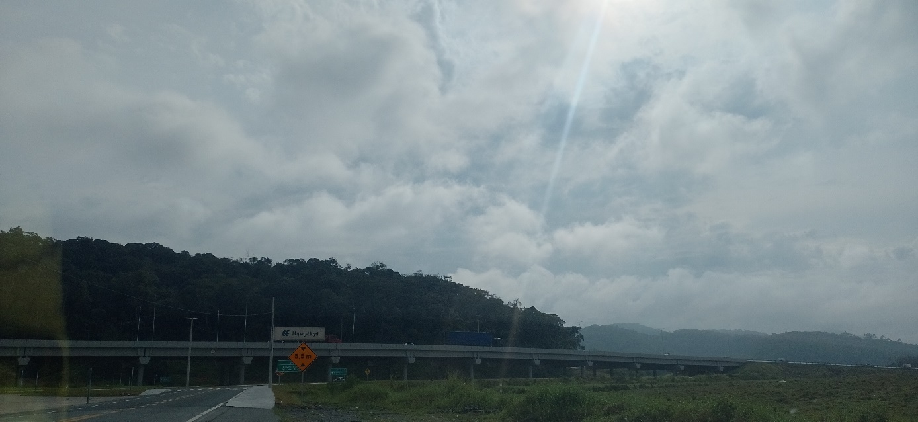 |  |  | 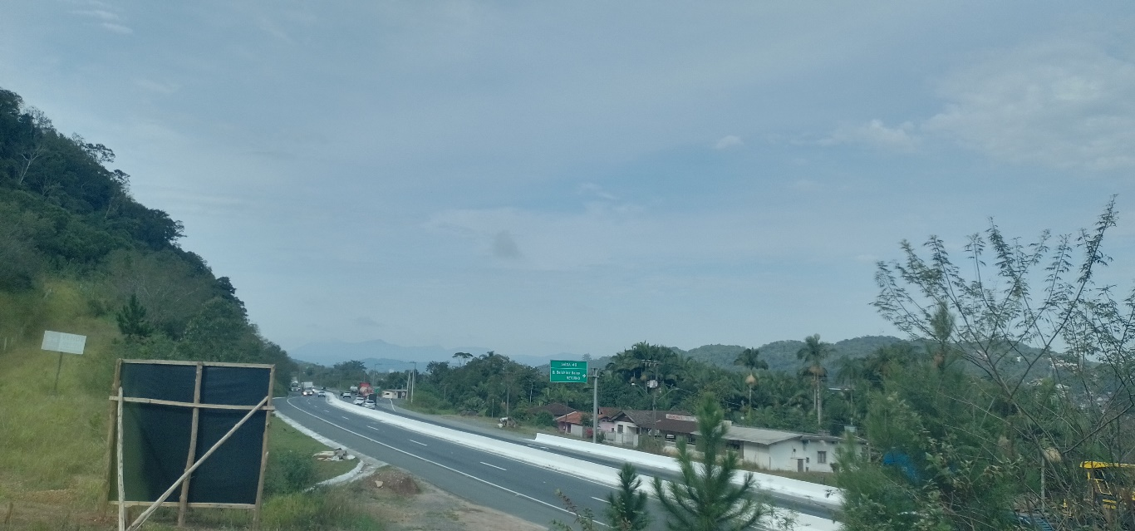

12:00:00 |  |  | 13:00:00
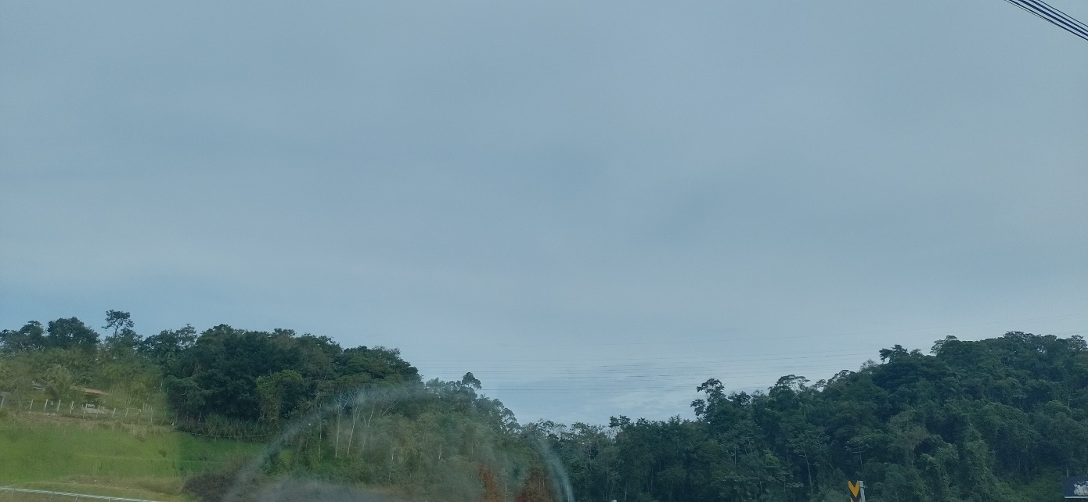 |  |  | 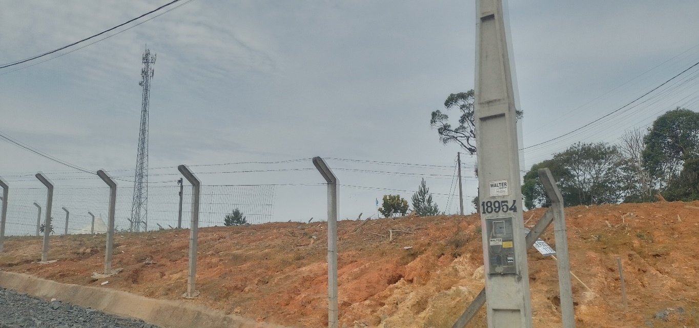

14:00:00 |  |  | 15:00:00
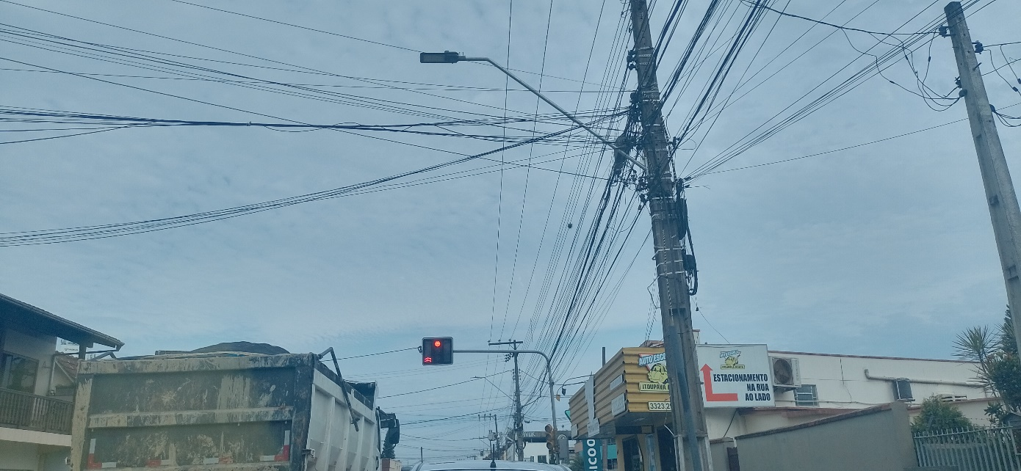

16:00:00

